Marmolino
Photo | Filename | Notes
 | marmolino-1.jpg
 | marmolino-2.jpg
 | marmolino-3.jpg
 | marmolino-4.jpg
 | marmolino-5.jpg
 | marmolino-6.jpg
 | marmolino-7.jpg
 | marmolino-8.jpg
 | marmolino-9.jpg
 | marmolino-10.jpg
 | marmolino-11.jpg
 | marmolino-12.jpg
 | marmolino-13.jpg
 | marmolino-14.jpg
 | marmolino-15.jpg
 | marmolino-16.jpg
 | marmolino-17.jpg
 | marmolino-18.jpg
 | marmolino-19.jpg
 | marmolino-20.jpg
 | marmolino-21.jpg

Ottocento
Photo | Filename | Notes
 | ottocento-1.jpg
 | ottocento-2.jpg
 | ottocento-3.jpg
 | ottocento-4.jpg
 | ottocento-5.jpg
 | ottocento-6.jpg
 | ottocento-7.jpg
 | ottocento-8.jpg
 | ottocento-9.jpg
 | ottocento-10.jpg
 | ottocento-11.jpg
 | ottocento-12.jpg
 | ottocento-13.jpg
 | ottocento-14.jpg
 | ottocento-15.jpg
 | ottocento-16.jpg
 | ottocento-17.jpg
 | ottocento-18.jpg
 | ottocento-19.jpg
 | ottocento-20.jpg
 | ottocento-21.jpg

Travertino Romano
Photo | Filename | Notes
 | travertino-romano-1.jpg
 | travertino-romano-2.jpg
 | travertino-romano-3.jpg
 | travertino-romano-4.jpg
 | travertino-romano-5.jpg
 | travertino-romano-6.jpg
 | travertino-romano-7.jpg
 | travertino-romano-8.jpg
 | travertino-romano-9.jpg
 | travertino-romano-10.jpg
 | travertino-romano-11.jpg
 | travertino-romano-12.jpg
 | travertino-romano-13.jpg
 | travertino-romano-14.jpg
 | travertino-romano-15.jpg
 | travertino-romano-16.jpg
 | travertino-romano-17.jpg
 | travertino-romano-18.jpg
 | travertino-romano-19.jpg
 | travertino-romano-20.jpg
 | travertino-romano-21.jpg
 | travertino-romano-22.jpg
 | travertino-romano-23.jpg
 | travertino-romano-24.jpg
 | travertino-romano-25.jpg
 | travertino-romano-26.jpg
 | travertino-romano-27.jpg
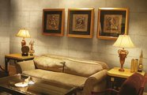 | travertino-romano-28.jpg
 | travertino-romano-29.jpg

Encanto
Photo | Filename | Notes
 | encanto-1.jpg
 | encanto-2.jpg
 | encanto-3.jpg
 | encanto-4.jpg
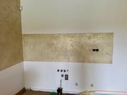 | encanto-5.jpg
 | encanto-6.jpg
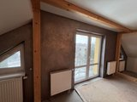 | encanto-7.jpg
 | encanto-8.jpg
 | encanto-9.jpg
 | encanto-10.jpg
 | encanto-11.jpg
 | encanto-12.jpg
 | encanto-13.jpg
 | encanto-14.jpg
 | encanto-15.jpg
 | encanto-16.jpg
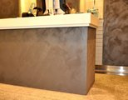 | encanto-17.jpg
 | encanto-18.jpg
 | encanto-19.jpg
 | encanto-20.jpg
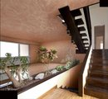 | encanto-21.jpg
 | encanto-22.jpg
 | encanto-23.jpg

